Anexos
Ir a Indice
 | Tabla 1
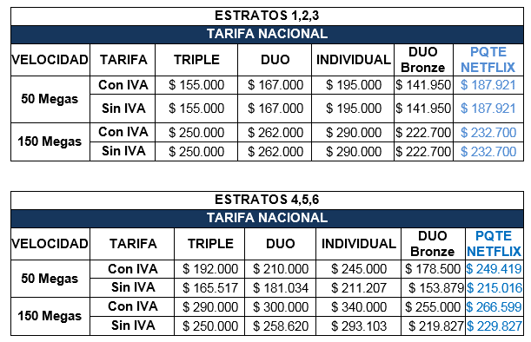

Ir a Restricciones | Tabla 7
 | Perfiles de Navegación
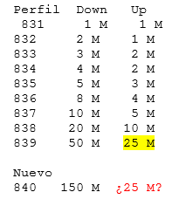

 | Diagrama de Procesos
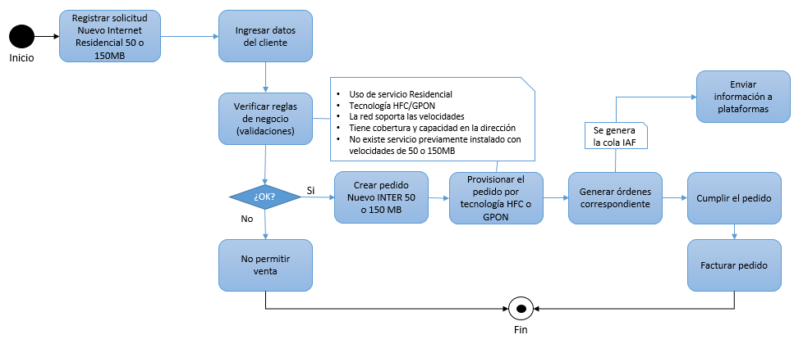

Ir a Restricciones | Tabla 8

 | FACTIBILIDAD | TECNOLOGIA
 |  | GPON | HFC
 | Automática | 50 Mbps | NA
 | Manual | 150 Mbps | 50 y 150 Mbps

Cargo básico SMS sin IVA | Tarifa con iva | Cargo básico Voz con IVA | Cargo básico Datos con IVA | Cargo básico SMS con IVA | voz | datos | sms
909.69235858 | 55000 | 26854.118425 | 27063.347668 | 1082.5339067 | 0.48 | 0.5 | 0.02
1240.4895799 | 75000 | 36619.252398 | 36904.565002 | 1476.1826001 | 0.48 | 0.5 | 0.02
1653.9861065 | 100000 | 48825.669864 | 49206.086669 | 1968.2434668 | 0.48 | 0.5 | 0.02

